Process
ITS인증원 | 유해물질관리 프로세스 |  |  |  | 문서번호 |  | ITS-EP-03
 |  |  |  |  | 개정번호 |  | 0
요구사항 | 상위PROCESS |  | 주관부서 |  | 제개정일 |  | 2018-10-15
8. 운용 | SP(지원프로세스) |  | QA |  | Page |  | 1/2

원부자재 구매
단 위 Process | I n p u t | A c t i v i ty | Out Put | 부 서 |  | 관리기준/ 관리방법 |  | 판단기준
 |  |  |  | 주 관 | 협 조
 | 생산계획 | 1. 관리부는 필요한 원부자재 | 견적서 | 관리부 |  | 구매관리P |  | P/O승인여부
 | 자재발주/사용계획 | 구매품목을 결정하여 | 구매발주서
 | 견적서 | 구매관리P에 따라 견적서 제출.
 | 구매발주서
유해물질
분석자료 접수
 | 입고자재 | 1.관리부는 자재입고시 업체로부터 유해물질 | 입고자재 | 관리부
 | 자재List | 관련자료(MSSS,ICP Data)를 | 자재List
 | MSSS,ICP Data | 접수. | MSSS,ICP Data
유해물질
함유확인
N
 | 입고자재 | 1.관리부는 사내 유해물질관리 | 입고자재 | 관리부 | QA | 세부기준 |  | 유해물질함유여부
 | MSSS,ICP Data | 기준에따라 유해물질함유 | MSSS,ICP Data |  |  | (1.유해물질
 | 유해물질관리기준 | 여부를 확인. |  |  |  | 관리기준)
Y
업체반품/
시정조치요구
 | 입고자재 | 1.관리부는 입고된 자재가 유해물질 | 시정조치요구서 | 관리부 | QA | 시정및예방조치P
 | MSSS,ICP Data | 기준을 초과할 경우 해당 자재 |  |  |  | 부적합품관리P
 | 시정조치요구서 | 전량을 반품조치하고 해당업체에
 |  | 시정조치를 요구.
 | MSSS | 1.관리부는 관리부로 부터 MSSS를 접수받아 | 교육보고서 | 관리부 | 관리부 | 교육훈련P
자료배포,교육
 | 등록리스트 | 등록리스트에 기록하고 해당부문에 배포, | 교육서명대장
 |  | 교육실시 | 등록리스트
 | ICP Data | 2.QA은 관리부로 부터 ICP Data를 접수받아 |  | QA | 관리부
 | 등록리스트 | 등록, 관리 | 등록리스트
취급,보관,운반
 | 유해자재 | 1.자재담당자는 유해물질관리 | 유해자재 | 관리부 | 관리부 | 자재관리P |  | 관련법규위반여부
1
 | MSSS | 법규에 따라 유해자재를 | MSSS |  |  | 산업안전보건법
 | 자재창고 | 취급, 관리 | 자재창고 |  |  | 유해물질관리법

폐기
 | 지정폐기물 | 1.관리부는 유해물질 사용후 | 처리전표 | 관리부 | 위탁처리 | 폐기물관리P
 |  | 발생한 폐기물에 대하여 |  |  | 업체
 |  | 폐기물관리프로세스에 따라 처리.
 | 안전점검결과서 | 1.유독물관리자는 유해물질관리법 | 안전점검결과서 | 관리부 |  | 유해물질관리법 |  | 취급이상유무
안전점검
 |  | 에 의거 유해물질 취급 및
 |  | 보관장소를 월 1회 이상 유무를
 |  | 점검하고 안전점검결과서를 작성.
ITS인증원 | 유해물질관리 프로세스 |  |  |  | 문서번호 |  | ITS-EP-03
 |  |  |  |  | 개정번호 |  | 0
요구사항 | 상위PROCESS |  | 주관부서 |  | 제개정일 |  | 2018-10-15
8. 운용 | SP(지원프로세스) |  | QA |  | Page |  | 2/2

단 위 Process | I n p u t | A c t i v i ty | Out Put | 부 서 |  | 관리기준/ 관리방법 |  | 판단기준
 |  |  |  | 주 관 | 협 조
1
완제품
유해물질 분석
 | 분석샘플 | 1.QA은 유해자재를 사용하는 제품에 대하여
 | 분석의뢰서 | 1회/년 전문분석기관에 유해물질함유 여부 | 분석결과서 | QA | 분석기관
 | 분석의뢰서 | 를 확인하기 위해 분석 의뢰. | (ICP Data)

결과확인
 | 분석결과서 | 1.분석결과 확인후 유해물질관리기준을 초과 | 시정조치요구서 | QA | 해당부문 | 세부기준 |  | 유해물질함유여부
 | (ICP Data) | 할 경우 해당제품은 부적합품관리P에 따라 | (필요시) |  |  | (1.유해물질
 | 시정조치요구서 | 처리하고 해당부문에 시정조치요구. |  |  |  | 관리기준)

이 하 여 백

세부기준
ITS인증원 | 세부기준(유해물질관리 프로세스) |  | 문서번호 | ITS-EP-03
 |  |  | 개정번호 | 0
요구사항 | 상위PROCESS | 주관부서 | 제개정일 | 2018-10-15
8. 운용 | SP(지원프로세스) | QA | Page | 1/1
1. 유해물질 관리기준

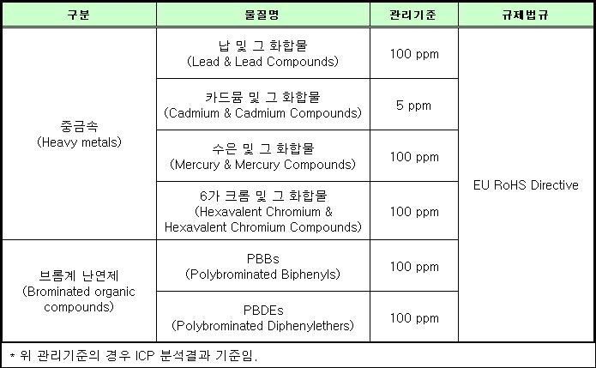
이 하 여 백

